REPORTES Y GRAFICOS
 |  |  |  |  | 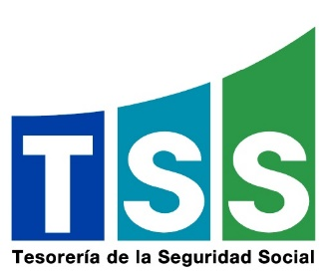
TESORERÍA DE LA SEGURIDAD SOCIAL
ESTADÍSTICAS DE LAS QUEJAS, RECLAMACIONES Y SUGERENCIAS DEL 311
Período | Quejas | Reclamaciones | Sugerencias | Total
abril | 1 | 0 | 0 | 1
mayo | 0 | 1 | 0 | 1
junio | 0 | 0 | 0 | 0

Durante el primer trimestre de 2022 no se recibieron casos a través de la plataforma del 311.
Quejas, Reclamaciones y Sugerencias
 | abril | mayo | junio
 | 1 | 0 | 0
 | 0 | 1 | 0
 | 0 | 0 | 0
 | 1 | 1 | 0

